modul rombongan
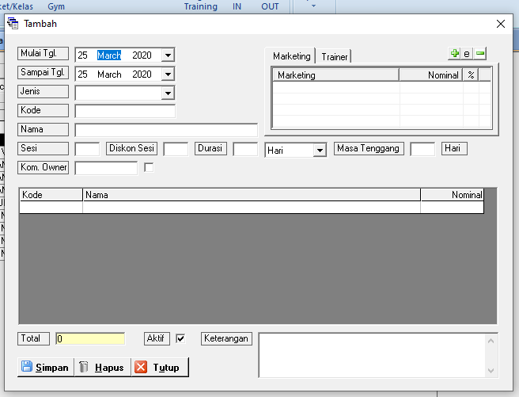
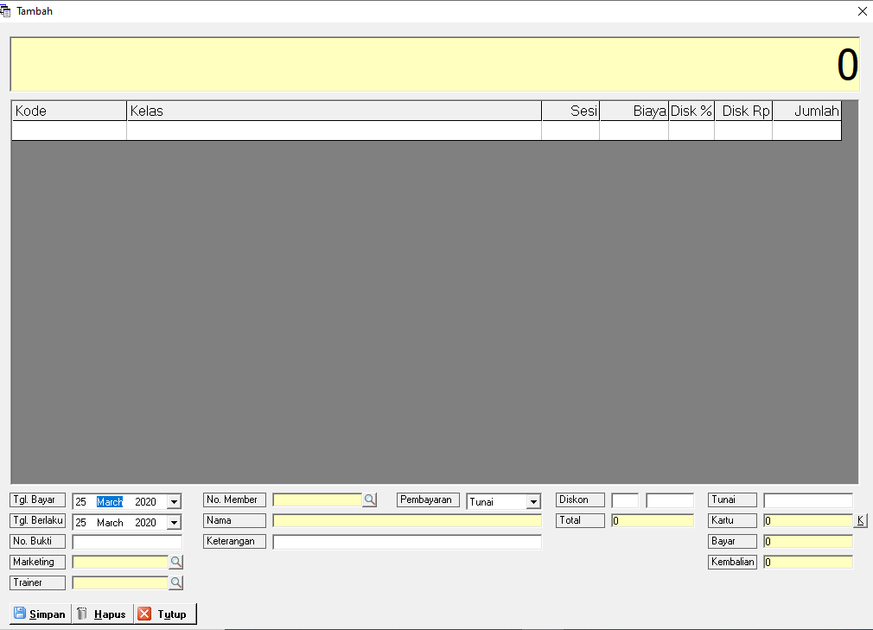
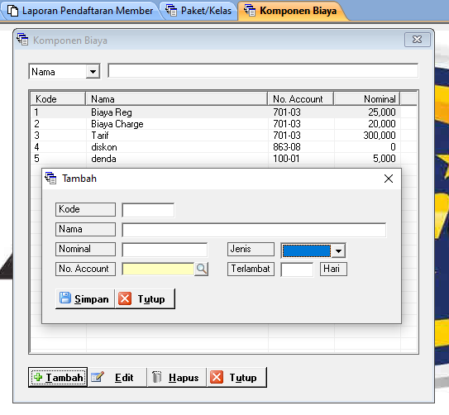
-> tambahkan data di jenis untuk harga rombongan (ini akan general saat daftar paket pertam kali )
-> tambahkan data di jenis untuk harga tambahan orang rombongan (ini akan di charge ketika ada penambahan orang di paket ketika saat paket sudah di buat/berjalan dan ada tambahan orang maka dinkenakan biaya per kepala)
-> setelah pembuatan komponen rombongan dan tambahan orang rombongan, maka di paket ini akan di buatkan khusus
untuk rombongan ada cek list rombongan dan ada sistem jam cek in dan cek out nya juga sama seperti di modul happy hours. cuma bedanya di rombongan tidak ada denda
->untuk transaksi gym kita buat paket terlebih dahulu misal (paket rombongan pencak silat dengan harga 500 rb dengan jumlah cek in misal 20 (jumlah cek in di set saat transaksi gym) lalu kita daftarkan orang2 yang ada di rombongan tersebut di hari itu menggunakan (kartu rfid/finger print) biaya tambahan akan mumcul jika ada tambahan yang ingin cek in lebih dari 20 orang mau di hari itu atau di hari berikutnya. paket rombongan bisa di set sesuai durasi waktu yang di tentukan di master paket.

